比较法土地案例
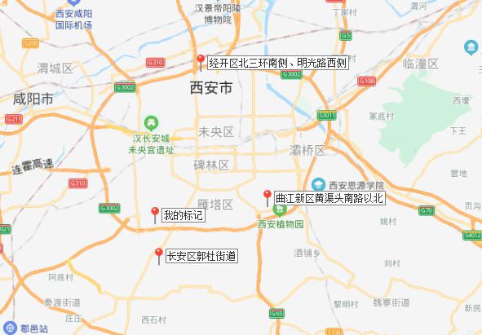

选取案例 | 用途 | 容积率 | 土地面积 | 地面价 | 成交日期
经开区北三环南侧、明光路西侧 | 科教 | 3 | 13698.7 | 2657 | 2017-08-25
长安区郭杜街道半输出学府大道以北、建业三路以南、翰林路以东 | 科教 | 0.8 | 14256.01 | 2435 | 2018-02-12
曲江新区黄渠头南路以北、25号路以南 | 科教 | 1 | 16752.92 | 2343 | 2018-05-22

西安基准地价
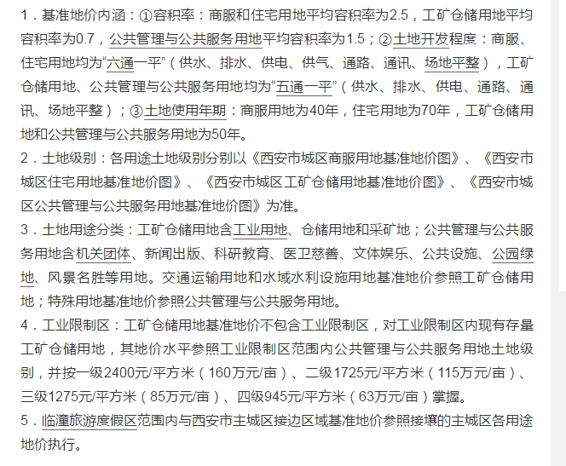

公共管理与公共服务用地含机关团体、新闻出版、科研教育、医卫慈善、文体娱乐、公共设施、公园绿地、风景名胜等用地。
公共管理与公共服务用地平均容积率为1.5

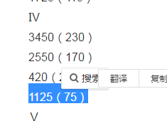

 | 级别楼面单价 | 1124

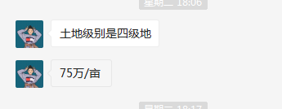

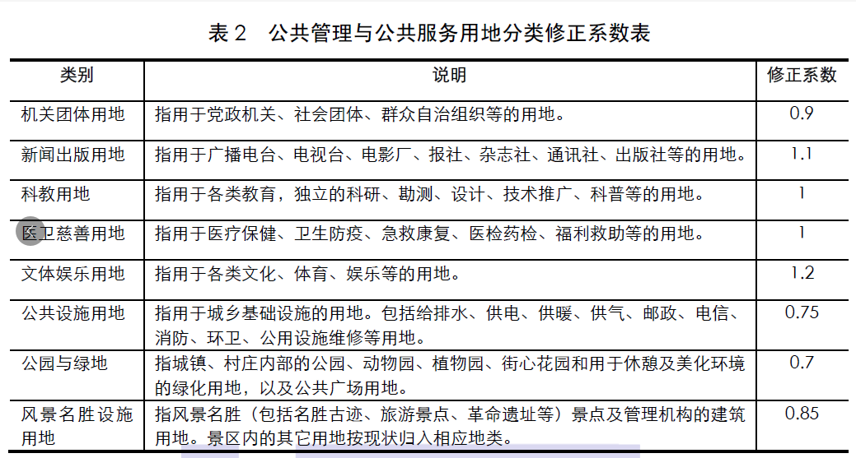

开发成本
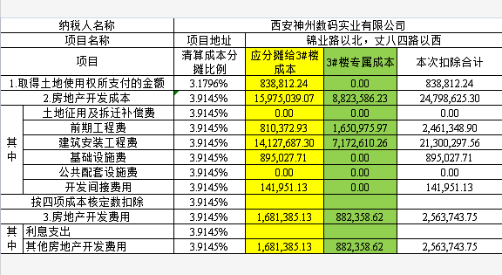
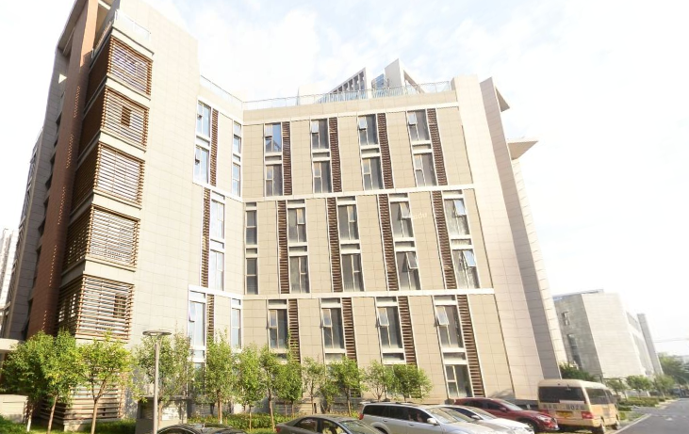

土地购买价格 | 83.881224 | 万元
3#分摊房地产开发成本 | 2411 | 元/平方米

